Quantitativo
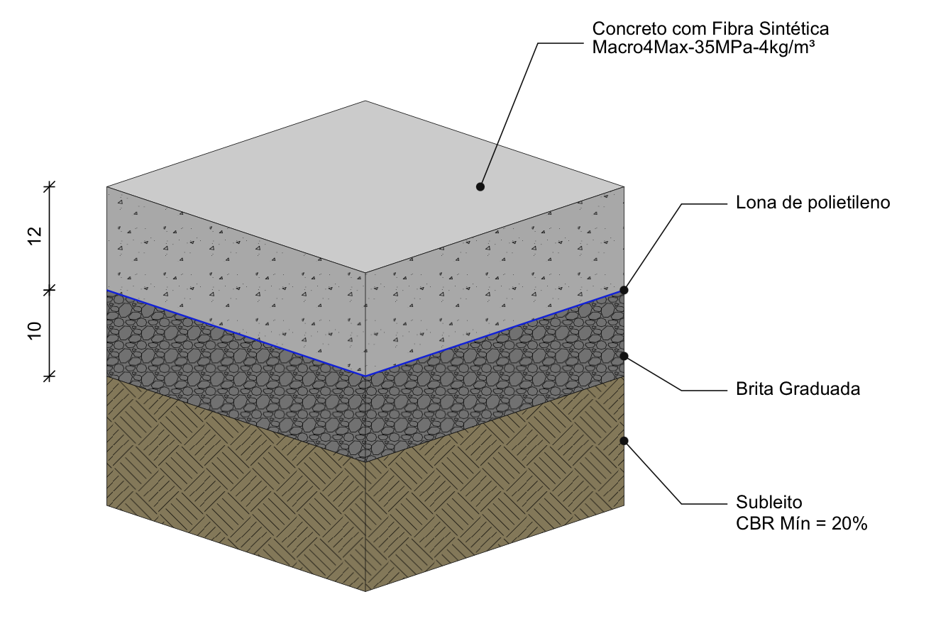
Descrição | Quant. | Un. | V. Unt | Custo estimado
Estacionamento
Material
Concreto (fck 35 MPa / fctm,k 4.5 MPa) (considerado 3% de perdas) | 323.68 | m³ | 597.72 | R$ 193,468.97
Fibra Sintética Macro4Max - 4kg/m³ | 1,334.00 | kg | 30.00 | R$ 40,020.00
Inibidor de Retração Plastica - Control4Max IR | 647.36 | kg | 23.00 | R$ 14,889.28
Cura Quimica - Cura4Max | 261.88 | l | 9.86 | R$ 2,582.14
Endurecedor de Superficie - Fort4MAx | 261.88 | l | 8.62 | R$ 2,257.41
Espaçador de barra de transferência - Tipo A - Modelo EA5 | 2,558.00 | m | 6.92 | R$ 17,701.36
Barras de transferência - Aço (Ø12,5 x 500mm) | 4,264.00 | pç | 5.65 | R$ 24,091.60
Lona de polietileno - 200 micra | 2,880.68 | m² | 1.90 | R$ 5,473.29
Total de material |  |  |  | R$ 300,484.04
Mão de Obra para execução do piso
Mão de Obra para execução do piso | 2,618.80 | m² | 15.00 | R$ 39,282.00
Junta serrada | 1,278.96 | m | 9.00 | R$ 11,510.64
Total de Mão de Obra |  |  |  | R$ 50,792.64
Total |  |  |  | R$ 351,276.68 | R$ 134.14 | m2

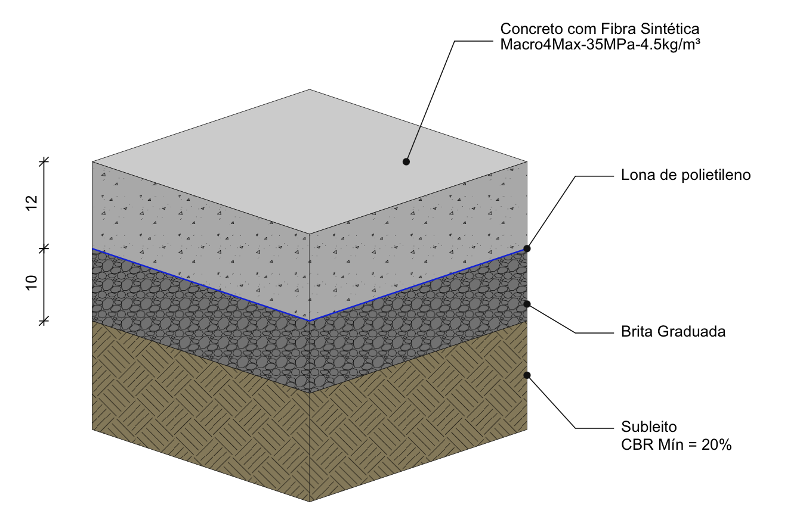
Outras áreas
Material
Concreto (fck 35 MPa / fctm,k 4.5 MPa) (considerado 3% de perdas) | 43.37 | m³ | 597.69 | R$ 25,921.95
Fibra Sintética Macro4Max - 4.5kg/m³ | 198.00 | kg | 30.00 | R$ 5,940.00
Inibidor de Retração Plastica - Control4Max IR | 86.74 | kg | 23.00 | R$ 1,995.02
Cura Quimica - Cura4Max | 35.09 | l | 9.86 | R$ 345.97
Endurecedor de Superficie - Fort4MAx | 35.09 | l | 8.62 | R$ 302.46
Espaçador de barra de transferência - Tipo A - Modelo EA5 | 320.00 | m | 6.92 | R$ 2,214.40
Barras de transferência - Aço (Ø16 x 500mm) | 534.00 | pç | 9.04 | R$ 4,827.36
Lona de polietileno - 200 micra | 385.97 | m² | 1.90 | R$ 733.34
Total de material |  |  |  | R$ 42,280.50
Mão de Obra para execução do piso
Mão de Obra para execução do piso | 350.88 | m² | 15.00 | R$ 5,263.20
Junta serrada | 160.00 | m | 9.00 | R$ 1,440.00
Total de Mão de Obra |  |  |  | R$ 6,703.20
Total |  |  |  | R$ 48,983.70 | R$ 139.60 | m2

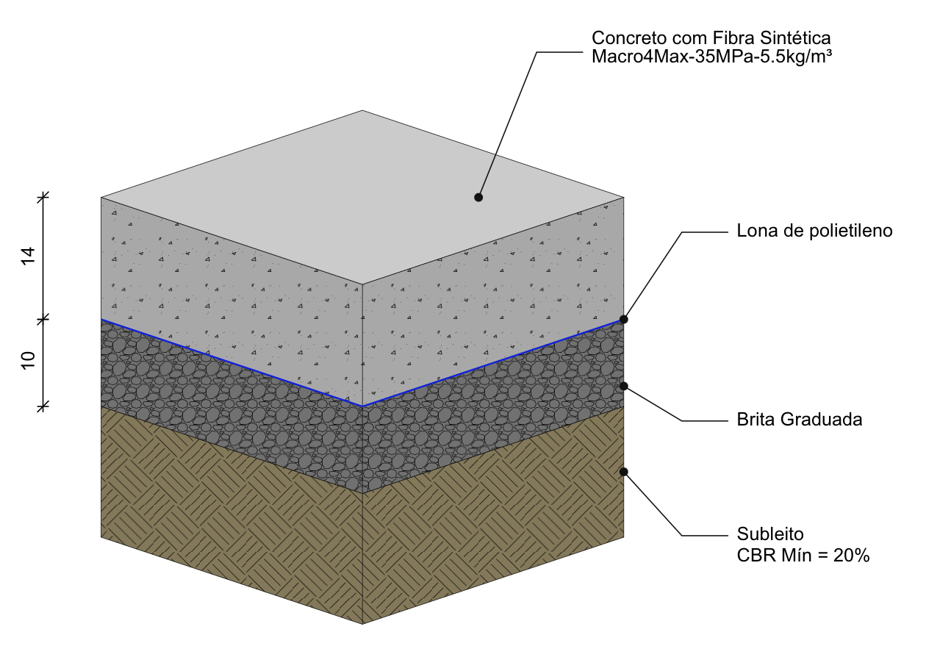
Doca
Material
Concreto (fck 35 MPa / fctm,k 3.21 MPa) (considerado 3% de perdas) | 20.54 | m³ | 597.83 | R$ 12,279.46
Fibra Sintética Macro4Max - 5.5kg/m³ | 115.00 | kg | 30.00 | R$ 3,450.00
Inibidor de Retração Plastica - Control4Max IR | 41.08 | kg | 23.00 | R$ 944.84
Cura Quimica - Cura4Max | 14.25 | l | 9.86 | R$ 140.48
Endurecedor de Superficie - Fort4MAx | 14.25 | l | 8.62 | R$ 122.81
Espaçador de barra de transferência - Tipo A - Modelo EA6 | 160.00 | m | 6.85 | R$ 1,096.00
Barras de transferência - Aço (Ø20 x 500mm) | 267.00 | pç | 13.88 | R$ 3,705.96
Lona de polietileno - 200 micra | 156.72 | m² | 1.90 | R$ 297.76
Total de material |  |  |  | R$ 22,037.30
Mão de Obra para execução do piso
Mão de Obra para execução do piso | 142.47 | m² | 15.00 | R$ 2,137.05
Junta serrada | 80.00 | m | 9.00 | R$ 720.00
Total de Mão de Obra |  |  |  | R$ 2,857.05
Total |  |  |  | R$ 24,894.35 | R$ 174.73 | m2

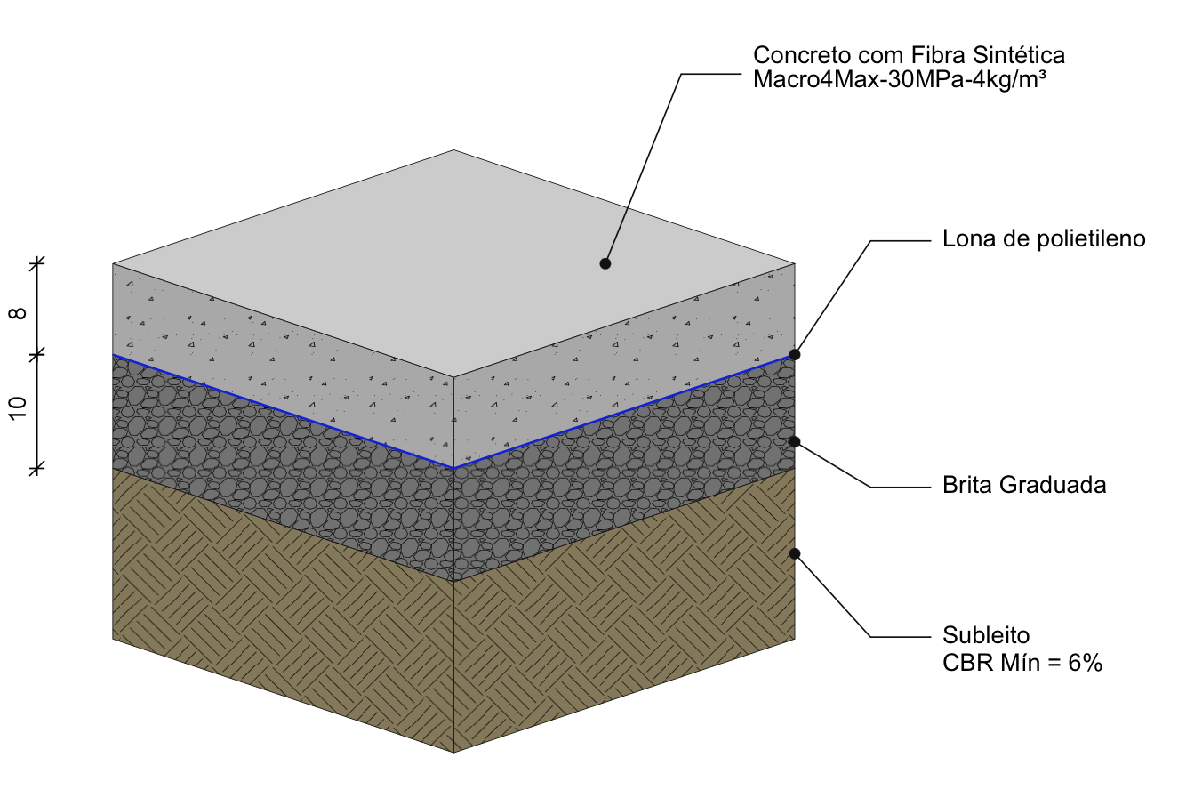
Passeios
Material
Concreto (fck 30 MPa / fctm,k 4.5 MPa) (considerado 3% de perdas) | 44.16 | m³ | 578.98 | R$ 25,567.91
Fibra Sintética Macro4Max - 4kg/m³ | 179.00 | kg | 30.00 | R$ 5,370.00
Inibidor de Retração Plastica - Control4Max IR | 88.32 | kg | 23.00 | R$ 2,031.36
Cura Quimica - Cura4Max | 32.00 | l | 9.86 | R$ 315.52
Espaçador de barra de transferência - Tipo A - Modelo EA3 | 640.00 | m | 7.30 | R$ 4,672.00
Barras de transferência - Aço (Ø10 x 500mm) | 1,067.00 | pç | 3.56 | R$ 3,798.52
Lona de polietileno - 200 micra | 589.46 | m² | 1.90 | R$ 1,119.97
Total de material |  |  |  | R$ 42,875.28
Mão de Obra para execução do piso
Mão de Obra para execução do piso | 535.87 | m² | 15.00 | R$ 8,038.05
Junta serrada | 320.00 | m | 9.00 | R$ 2,880.00
Total de Mão de Obra |  |  |  | R$ 10,918.05
Total |  |  |  | R$ 53,793.33 | R$ 100.39 | m2

Loja
Material
Concreto fck 30 Mpa (considerado 3% de perdas) | 126.34 | m³ | 578.98 | R$ 73,150.51
Tela Q138 | 2,855.35 | m² | 20.15 | R$ 57,534.37
Inibidor de Retração Plastica - Control4Max IR | 252.69 | kg | 23.00 | R$ 5,811.78
Cura Quimica - Cura4Max | 252.69 | l | 9.86 | R$ 2,491.48
Veriniz Anti-risco - Verniz4Max | 336.91 | l | 50.63 | R$ 17,057.99
Total de material |  |  |  | R$ 156,046.13
Mão de Obra para execução do piso
Mão de Obra para execução do piso | 2,526.86 | m² | 15.00 | R$ 37,902.90
Mão de Obra para execução de tela metálica | 2,526.86 | m² | 15.00 | R$ 37,902.90
Junta serrada | 908.09 | m | 9.00 | R$ 8,172.81
Total de Mão de Obra |  |  |  | R$ 83,978.61
Total |  |  |  | R$ 240,024.74 | R$ 94.99 | m2

Mezanino
Material
Concreto fck 30 Mpa (considerado 3% de perdas) | 21.84 | m³ | 578.98 | R$ 12,643.55
Tela Q138 | 493.53 | m² | 20.15 | R$ 9,944.41
Inibidor de Retração Plastica - Control4Max IR | 43.68 | kg | 23.00 | R$ 1,004.53
Cura Quimica - Cura4Max | 43.68 | l | 9.86 | R$ 430.64
Veriniz Anti-risco - Verniz4Max | 58.23 | l | 50.63 | R$ 2,948.35
Total de material |  |  |  | R$ 26,971.48
Mão de Obra para execução do piso
Mão de Obra para execução do piso | 436.75 | m² | 15.00 | R$ 6,551.25
Mão de Obra para execução de tela metálica | 436.75 | m² | 15.00 | R$ 6,551.25
Junta serrada | 150.13 | m | 9.00 | R$ 1,351.20
Total de Mão de Obra |  |  |  | R$ 14,453.70
Total |  |  |  | R$ 41,425.17 | R$ 94.85 | m2

Fibra Sintética Macro4Max | 1,826.00 | kg | 21.92 | R$ 40,020.00
Inibidor de Retração Plastica - Control4Max IR | 1,159.86 | kg | 23.00 | R$ 26,676.80
Cura Quimica - Cura4Max | 639.58 | l | 9.86 | R$ 6,306.22
Endurecedor de Superficie - Fort4MAx | 311.22 | l | 8.62 | R$ 2,682.67
Veriniz Anti-risco - Verniz4Max | 395.15 | l | 50.63 | R$ 20,006.34

 |  |  |  | R$ 95,692.04

